插件参数
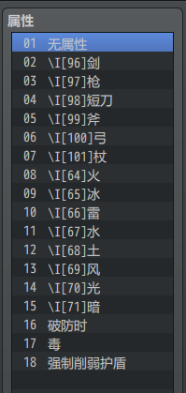
General Settings
Elements
Shown Elements: | 这是要显示的元素ID的列表。 如果为空，将显示所有数据库元素。
Element Icons: | 元素图标：图标ID按顺序用于每个元素ID。 将优先考虑名称中带有 \I[x] 的元素。
Auto-Assign Icons: | 自动分配图标： 如果它们没有显示在插件参数设置，基于它们的英文名称自动分配图标？ 如果检测到以下元素的名称，将根据默认图标表自动为其指定图标。 Air, Aqua, Axe, Blade, Bow, Claw, Crossbow, Cure, Dagger, Dark, Earth, Energy, Evil, Fire, Flame, Frost, Glove, Ground, Gun, Heal, Holy, Ice, Knife, Light, Lightning, Mace, Magic, Mana, Melee,Polearm, Power, Physical, Sacred, Spear, Staff, Sword, Thunder,Wand, Water, Whip, Wind -未列出的元素名称将默认为图标索引160。 | true
Icons
Background Icon: | 背景图标： -您希望使用哪个图标索引作为显示图标的背景？ | 16
Unknown Icon: | 未知图标： -您希望使用哪个图标索引指定为显示图标的未知标记？ | 188
Smooth Icons?: | true：平滑（默认） false：像素化 | true

Display Settings
Display UI
Icon Scale: | 缩放比例。介于0～1之间的数字可以获得最佳结果。 | 0.75
Always Visible?: | 始终可见？： -是否要使弱点显示始终可见？ | false | true
Temporary Duration: | 临时期间： 如果不是总可见，那么将临时显示多少帧？ 60帧=1秒 | 90
Temporary Selection?: | 确定显示可见性的条件。 true：选择时可见 false：瞄准时可见 | false

